80113
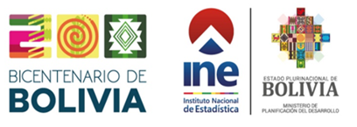

Cuadro N° 8.01.13
BOLIVIA: CONSUMO DE SUSTANCIAS AGOTADORAS DE LA CAPA DE OZONO POR AÑO, SEGÚN SECTOR DE APLICACIÓN, 2015 - 2024
(En toneladas métricas)
SECTORES DE APLICACIÓN | 2015 | 2016 | 2017 | 2018 | 2019 | 2020 | 2021 | 2022 | 2023 | 2024(p)

TOTAL | 33.7 | 56.7 | 37.5 | 56.1 | 36.6 | 34.9 | 19.8 | 25.0 | 28.0 | 28.9
Refrigeración | 31.3 | 55.7 | 36.5 | 55.9 | 36.4 | 34.7 | 19.5 | 24.6 | 27.9 | 28.9
Espuma | 2.4 | 1.0 | 1.0 | 0.2 | 0.2 | 0.2 | 0.3 | 0.4 | 0.1 | 0.0
Fumigación | 0.0 | 0.0 | 0.0 | 0.0 | 0.0 | 0.0 | 0.0 | 0.0 | 0.0 | 0.0
Solventes | 0.0 | 0.0 | 0.0 | 0.0 | 0.0 | 0.0 | 0.0 | 0.0 | 0.0 | 0.0
Cuarentena | 0.0 | 0.0 | 0.0 | 0.0 | 0.0 | 0.0 | 0.0 | 0.0 | 0.0 | 0.0
Halones | 0.0 | 0.0 | 0.0 | 0.0 | 0.0 | 0.0 | 0.0 | 0.0 | 0.0 | 0.0
Aerosoles | 0.0 | 0.0 | 0.0 | 0.0 | 0.0 | 0.0 | 0.0 | 0.0 | 0.0 | 0.0
Fuente: Instituto Nacional de Estadística
Ministerio de Medio Ambiente y Agua - Comisión Gubernamental de Ozono
(p): Preliminar

